Sheet1
Scene No. | 4
Quest Title | 维安的料理
Quest Log | 在蓝海渔村打败企鹅茜妮拿到10瓶力量药水给米米亚
Map No. | 29
 | 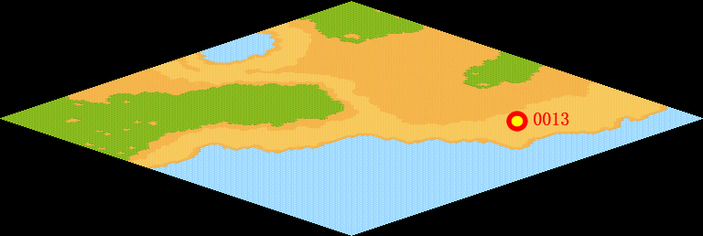
NPC No. | 13
Condition
Dialog | 整个托里岛，也只有我这里才有神之鱼，捕捉神之鱼的过程非常艰辛，所以，即便是维安奶奶问我要，我也不能随便给，这样吧，新一轮的神之鱼潮就要来了，我需要力量药水来强壮自己，打鱼可是体力活！你找到力量药水我就给你神之鱼，它们可能会在一些长得像企鹅一样的邪恶宠物身上，真是滑稽，渔村里竟然有企鹅作怪，气死我了！
Select | 1：确定
Result | 1 : Scene 005

NPC No. | 9
Condition
Dialog | 帮我把材料都收集完吧。
Select | 1:确定
Result | 1 : 关闭对话

ScriptFile | Qlog-0215-004.scr
 | Q0013-0215-004.scr
 | Q0009-0215-004.scr

